TDSheet
 |  | ЦЕНОВОЕ КОММЕРЧЕСКОЕ ПРЕДЛОЖЕНИЕ Музыкальные игрушки с авторской и народной песней
 |  | ООО "Музыкальные подарки"; Тел.: +7(495)940-69-12; E-mail: info@vash-podarok.com; Сайт: ваш-подарок.рф(оптовый сайт) ИНН 7714888257, КПП 771401001. Внимание! Торговый знак "Ваш подарок Наша идея" является запатентовым и принадлежит компании ООО "Музыкальные подарки". Авторские песни и контент защищены лицензионными авторскими договорами. Вся продукция сертифицирована.
Артикул | Наименование | Фотография | Описание |  |  | Базовая цена в руб. | Кол-во в заказе в шт. | Сумма заказа в руб.
 |  |  |  |  |  |  | 0 | 0
 | Фирменный пакет ВАШ ПОДАРОК НАША ИДЕЯ | 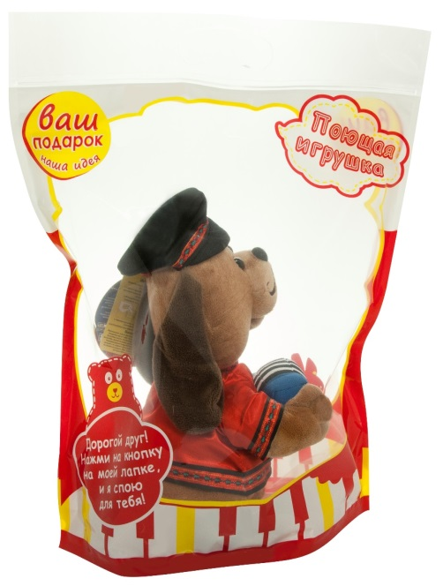 | фирменный подарочный пакет с прозрачными окнами, ручкой для переноски и пластиковым замком |  | 48*40,5 | 15.00 |  | 0
ХИТЫ ПРОДАЖ
JCH1211 | Барашек Завитушкин | 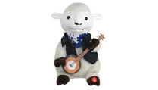 | Барашек Завитушкин поёт «Серенада». Во время пения барашек будет, играть на музыкальном инструменте, покачиваться в правую и левую стороны, открывать рот синхронно словам песни. Батарейки формата АА 3 шт | Язык исполнения | РУС | 550.00 |  | 0
 |  |  |  | Размер (Д*Ш*В): | 20*21*31
 |  |  |  | Кол-во в упаковке: | 9
G1162R | Буренка Очи Черные | 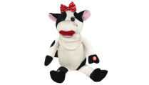 | Буренка исполняет известный старинный русский романс «Очи Черные». Нажмите кнопочку на ее левой лапке, и коровка станет петь, открывая рот синхронно словам и качая головой в разные стороны в такт исполняемой песни! Батарейки формата АА 3 шт. | Язык исполнения | РУС | 550.00 |  | 0
 |  |  |  | Размер (Д*Ш*В): | 13*16*30
 |  |  |  | Кол-во в упаковке: | 6
МК1126 | Веселый Дуэт | 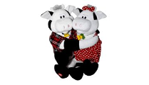 | Сидя в обнимку, влюблённая парочка поёт песню «Му-Му» мужским и женским голосом. Во время исполнения Бычок и Коровка открывают рты синхронно словам песни. Бычок двигается в левую и правую стороны. Изделие работает от 3 батареек АА. | Язык исполнения | РУС | 699.00 |  | 0
 |  |  |  | Размер (Д*Ш*В): | 35*22*30
 |  |  |  | Кол-во в упаковке: | 8
JCH1216 | Дядька Охрим | 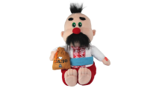 | Одет он в национальный украинский костюм и исполняет знаменитую украинскую песню «Ты ж меня пидманула». Во время исполнения он покачивается в левую и правую сторону и синхронно словам песни открывает рот. Игрушка работает от 3 батареек формата АА | Язык исполнения | УКР | 550.00 |  | 0
 |  |  |  | Размер (Д*Ш*В): | 20*28*31
 |  |  |  | Кол-во в упаковке: | 8
YCEV-0197 | Здоровяк Ух | 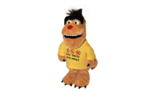 | Предлагаем Вашему вниманию «Здоровяка Ух». Он одет в желтую футболку с надписью “RUSSO TURISTO OBLIKO MORALE”, на футболке также напечатаны названию всеми любимых туристических курортов Египта, Турции, Таиланда. Батарейки формата АА 3 шт. | Язык исполнения | Звук РУС | 550.00 |  | 0
 |  |  |  | Размер (Д*Ш*В): | 20*28*31
 |  |  |  | Кол-во в упаковке: | 8
JCH1228 | Синеокая Певунья | 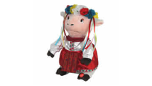 | Стоит только нажать на кнопку и красавица в национальном костюме споёт украинскую народную песню «Несе Галя воду» на украинском языке. Во время исполнения она будет наклоняться влево и вправо, открывая рот синхронно словам песни. Батарейки формата АА 3 шт. | Язык исполнения | РУС УКР | 550.00 |  | 0
 |  |  |  | Размер (Д*Ш*В): | 20*27*31
 |  |  |  | Кол-во в упаковке: | 9
G1163R | Корова Бессамумуча |  | Исполняет бессмертную песню «Bésame Mucho», что в переводе на русский означает «Целуй меня». Во время исполнения открывает рот синхронно словам песни и покачивается в левую и правую стороны. Батарейки формата АА 3 шт | Язык исполнения | ИСПАНСКИЙ | 550.00 |  | 0
 |  |  |  | Размер (Д*Ш*В): | 30*17*30
 |  |  |  | Кол-во в упаковке: | 6
МК1229 | Медведь Топтыжкин | 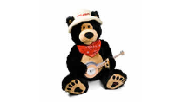 | Он исполнит веселую, задорную песню: «Поспели вишни в саду у дяди Вани». Во время исполнения, Топтыжкин покачивает головой вправо и влево, синхронно словам песни открывая рот, и одной рукой играет на банджо. Изделие работает от 3 батареек АА. | Язык исполнения | РУС | 550.00 |  | 0
 |  |  |  | Размер (Д*Ш*В): | 24*24*30
 |  |  |  | Кол-во в упаковке: | 8
93233 | Медведь Шпунтик |  | "Медведь Шпунтик" незабываемым голосом шансонье Михаила Шелега исполняет песню "За глаза твои карие!"Медвежонок так реалистично поёт и танцует, что кажется, что он живой. Изделие работает от 3 батареек АА. | Язык исполнения | РУС | 550.00 |  | 0
 |  |  |  | Размер (Д*Ш*В): | 18*23*25
 |  |  |  | Кол-во в упаковке: | 8
20030 | Милашка | 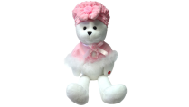 | Она исполняет народную песню «Виновата ли я?». При исполнении песни «Милашка» открывает рот и двигает головой в разные стороны в такт исполняемой песни. Изделие работает от 3 батареек АА. | Язык исполнения | РУС | 550.00 |  | 0
 |  |  |  | Размер (Д*Ш*В): | 30*15*40
 |  |  |  | Кол-во в упаковке: | 10
МК1128 | Мишка Марфуша | 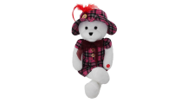 | Эта милая медведица споёт Вам известную народную песню «Чё те надо», после того как Вы нажмете на кнопку, которая находится у неё на лапке. Во время исполнения, она будет синхронно словам песни открывать рот и покачиваться в левую и правую стороны. Игрушка работает от 3 батареек АА. | Язык исполнения | РУС | 550.00 |  | 0
 |  |  |  | Размер (Д*Ш*В): | 30*22*35
 |  |  |  | Кол-во в упаковке: | 10
МК1004 | Мишка Румяница | 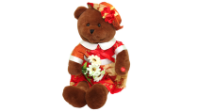 | Эта очаровательная медведица исполнит народную песню «Мы на лодочке катались». Во время исполнения мишка открывает рот синхронно словам песни и плавно покачивается влево и вправо в такт музыке.Игрушка работает от 3 батареек АА. | Язык исполнения | РУС | 550.00 |  | 0
 |  |  |  | Размер (Д*Ш*В): | 35*21*35
 |  |  |  | Кол-во в упаковке: | 10
SDR-1530 | СУПЕР НОВИНКА!!! Монета оптимиста | 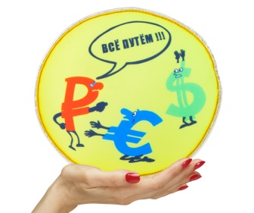 | Любые финансовые трудности гораздо легче преодолевать с оптимизмом и верой в светлое будущее, а уж мы русские в этом настоящие мастера! Монета оптимиста, произносящая при нажатии веселые мотивирующие фразы и задорно хихикающая, станет отличным сувениром для всех опытных оптимистов и тех, кто мечтает ими стать! Батарейки формата LR44 3 шт. | Язык исполнения | РУС. | 119.00 |  | 0
 |  |  |  | Размер (Д*Ш): | 20*7
 |  |  |  | Кол-во в упаковке: | 30
SDR-1529 | СУПЕР НОВИНКА!!! Денежный мешок | 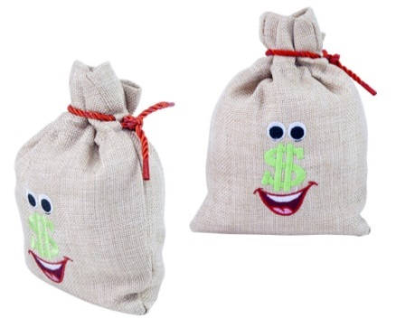 | Забавный сувенир «Денежный мешок» задорно исполняет припев легендарной песни Леонида Аграновского «Дай денег!», которая сейчас стала актуальной, как никогда! И только вам решать, кому подарить такое забавное напоминание: соседу, который не торопится возвращать занятую еще полгода назад «до получки» денежку, мужу, давно обещавшему отправить жену на шоппинг, или может даже начальнику, в очередной раз «забывшему» про день зарплаты? Батарейки формата LR44 3 шт. | Язык исполнения | РУС. | 119.00 |  | 0
 |  |  |  | Размер (В*Ш): | 20*15
 |  |  |  | Кол-во в упаковке: | 90
SDR-1528 | СУПЕР НОВИНКА!!! Пачка заначка | 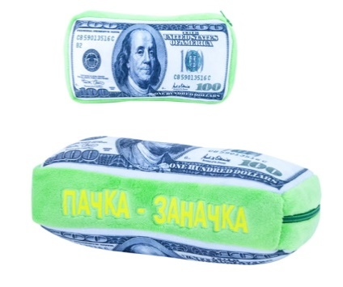 | «ПАЧКУ-ЗАНАЧКУ» можно бросать или ударять по ней рукой, в этом случае пачка долларов произнесет одну из нескольких веселых фраз о долларах, валютном курсе и даче денег в долг. Всего в «ПАЧКЕ-ЗАНАЧКЕ» 10 искрометных фраз, которые поднимут настроение и заставят вас улыбнуться. Заказывайте «ПАЧКУ-ЗАНАЧКУ» прямо сейчас, количество сувениров ограничено. Батарейки формата LR44 3 шт. | Язык исполнения | РУС. | 119.00 |  | 0
 |  |  |  | Размер (Д*Ш): | 20*7
 |  |  |  | Кол-во в упаковке: | 75
SDD-1531 | СУПЕР НОВИНКА!!! Лимончик | 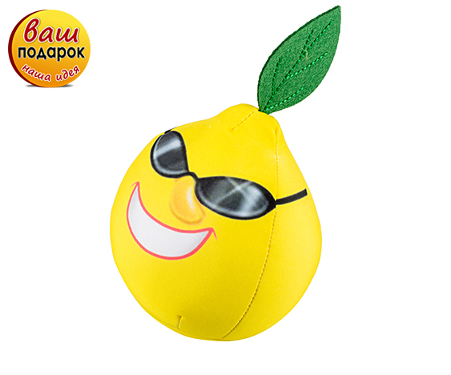 | Каждый человек знает, что любые трудности рано или поздно закончатся и скоро все обязательно станет хорошо, главное не терять присутствия духа и оптимизма. В этом очень поможет наш сувенир «1 ЛИМОНЧИК»! Пять ободряющих веселых фраз вызовут улыбку и окажут моральную поддержку в непростой ситуации. Сувенир сделан из Стрейч-ткани, мягкой и приятной на ощупь. Набивка Лимончика состоит из микрогранул, которые делают его мягким и эластичным. Внутри Лимончика сделан карман, в котором размещен звуковой модуль. Лимончик можно бросать или ударять по нему рукой, в этом случае он произнесет одну из веселых фраз, которые вы можете прослушать в видеоролике. | Язык исполнения | РУС. | 119.00 |  | 0
 |  |  |  | Размер (Д*Ш): | 10*10*10
 |  |  |  | Кол-во в упаковке: | 80
SDR-152 | СУПЕР НОВИНКА!!! Докторская антикризисная 7 | 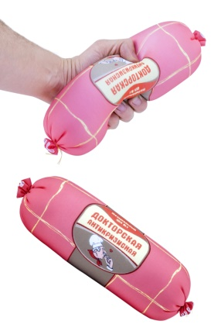 | Наша игрушка-болтушка «Колбаса докторская антикризисная» напомнит своими смешными фразами и оригинальным дизайном о тех самых почти забытых простых, но таких вкусных продуктах, хорошо знакомых нам из детства, и поможет по-новому и с юмором взглянуть на текущую ситуацию! Она выполнена из очень приятного на ощупь материала с качественным принтом и станет отличным сувениром для любого гурмана!.Батарейки формата LR44 3 шт. | Язык исполнения | РУС. | 119.00 |  | 0
 |  |  |  | Размер (Д*Ш): | 30*10
 |  |  |  | Кол-во в упаковке: | 50
Игрушки болтушки
33993 | Волшебный светлячок нефритовый |  | Крохотный светлячок наполнит комнату ярким светом, когда начнёт летать внутри баночки. Во время полёта он будет ударяться о стеклянные стенки банки с характерным звуком, как настоящий светлячок.Изделие работает от 3 батареек ААА. | Язык исполнения |  | 500.00 |  | 0
 |  |  |  | Размер (Д*Ш*В): | 16.8*9.5*9.5
 |  |  |  | Кол-во в упаковке: | 12
33995 | Волшебный светлячок розовый | 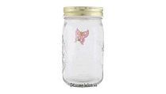 | Крохотный светлячок наполнит комнату ярким светом, когда начнёт летать внутри баночки. Во время полёта он будет ударяться о стеклянные стенки банки с характерным звуком, как настоящий светлячок.Изделие работает от 3 батареек ААА. | Язык исполнения |  | 500.00 |  | 0
 |  |  |  | Размер (Д*Ш*В): | 16.8*9.5*9.5
 |  |  |  | Кол-во в упаковке: | 12
33992 | Волшебный светлячок сиреневый |  | Крохотный светлячок наполнит комнату ярким светом, когда начнёт летать внутри баночки. Во время полёта он будет ударяться о стеклянные стенки банки с характерным звуком, как настоящий светлячок.Изделие работает от 3 батареек ААА. | Язык исполнения |  | 500.00 |  | 0
 |  |  |  | Размер (Д*Ш*В): | 16.8*9.5*9.5
 |  |  |  | Кол-во в упаковке: | 12
JCH1303 | Бутерброд с сосиской | 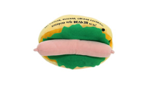 | Работая на сенсоре, остроумный хот-дог-магнит будет над Вами подшучивать, когда Вы будете проходить рядом с ним. Повесьте его на дверцу холодильника и порадуйте домочадцев. 7 фраз: 1. Помни, ты на диете! 2. Не делайте из еды культа, прошу Вас! 3. Слушай, избыток пищи мешает тонкости ума. 4. Стой, холодильник закрыт! И т.д. Комплектация: батарейки формата ААА 2 шт. | Язык исполнения | Звук | 370.00 |  | 0
 |  |  |  | Размер (Д*Ш*В): | 12 см.
 |  |  |  | Кол-во в упаковке: | 64
JCH1302 | Гамбургер для похудения закончился!!! | 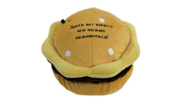 | «Гамбургер для похудения» замечательное средство укрепления воли для желающих похудеть или хотя бы ограничить себя в кулинарных излишествах. Прислоните бутерброд магнитом к холодильнику, и пусть он охраняет его от Ваших посягательств. Когда Вы откроете дверь холодильника или очень близко приблизитесь к нему, сработает сенсор, встроенный в игрушку. 7 фраз: 1. Стой, холодильник закрыт! 2. В конце концов-то, хватит жрать. 3. Но, но, но, кто-то слишком много ест… 4. После шести есть нельзя, а после восьми можно. И т.д. Комплектация: 2 батарейки формата ААА. | Язык исполнения | Звук | 370.00 |  | 0
 |  |  |  | Размер (Д*Ш*В): | 11*12*9
 |  |  |  | Кол-во в упаковке: | 64
РА55517 | Коровка Зорька |  | «Зорька» исполняет популярную поп – рок песню.Во время песни, корова открывает рот сонхронно словам и двигает хвостиком. Батарейки формата АА 3 шт. | Язык исполнения | АНГЛ. | 720.00 |  | 0
 |  |  |  | Размер (Д*Ш*В): | 12*17*27
 |  |  |  | Кол-во в упаковке: | 6
К6125 | Волшебная Метла |  | Если включить метлу то она начнет двигаться, издавая при этом громкие крики. Но главная особенность изделия состоит в том, что если её поставить на стол, то она начнет двигаться по нему и никогда с него не упадет. Метла резко разворачивается у края стола и продолжает движение в другом направлении.Батарейки формата АА 3 шт. | Язык исполнения | Звук | 300.00 |  | 0
 |  |  |  | Размер (Д*Ш*В): | 11*11*21
 |  |  |  | Кол-во в упаковке: | 12
YJK6370 | Медвежонок с Таймером | 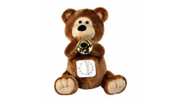 | Это симпатичный мишка с горном в лапках, и со встроенным таймером в животике. Когда подойдет время, он оповестит Вас весёлым сигналом горна, как в пионерском лагере. Максимальное время таймера 60 минут. Изделие работает от 3 батареек АА. | Язык исполнения | Звук | 350.00 |  | 0
 |  |  |  | Размер (Д*Ш*В): | 15*24*27.
 |  |  |  | Кол-во в упаковке: | 8
09845C | Молоток Шефа закончился!!! | 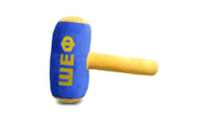 | Встряхнуться Вам поможет молоток «Шеф». Побудьте Шефом некоторое время, стукните молоточком по столу коллеги. В этот момент молоточек произнесет одну из 10 всегда актуальных фраз. Изделие работает от 3 батареек AG13. Фразы: 1. Уволю! 2. Разгильдяи! 3. У вас отпуск - в январе! 4. Не спать на рабочем месте! И т.д. | Язык исполнения | Звук | 450.00 |  | 0
 |  |  |  | Размер (Д*Ш*В): | 9*21*28
 |  |  |  | Кол-во в упаковке: | 32
NP-728 | Мудрый Пальчик |  | Работая на сенсоре, изделие срабатывает от любого движения, происходящего рядом с ним. Рука сжата в кулаке, при срабатывании, поднимается средний палец, и произносятся фразы. Батарейки формата АА 2 шт. Фразы: 1. Вот наш ответ на ваше коммерческое предложение!2. Один за всех, все за одного! 3. Дай ему палец, он и руку откусит! 4. На-ка, выкуси!И т.д. | Язык исполнения | Звук | 300.00 |  | 0
 |  |  |  | Размер (Д*Ш*В): | 6*10*18
 |  |  |  | Кол-во в упаковке: | 24
МК1125 | Кот Свистулькин закончился!!! | 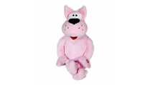 | Нажав на кнопку, Вы услышите художественный свист, на мелодию Юрия Богословского «Танго Соловья». Во время исполнения, кот наклоняет тело влево и вправо. Изделие работает от 3 батареек формата АА. | Язык исполнения | Звук | 250.00 |  | 0
 |  |  |  | Размер (Д*Ш*В): | 27*24*32
 |  |  |  | Кол-во в упаковке: | 8
CYS4181 | Лошарик | 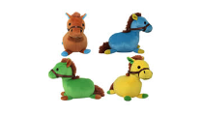 | "Лошарик" - это маленькие веселые лошадки, которые произносят 11 занимательных фраз на лошадиную тему: 1. А ну, догони меня! 2. Не расстраивайтесь, конь на четырех ногах, да и то спотыкается! 3. Я не я, и лошадь не моя! 4. Конный пешему - не товарищ! 5. У хорошего хозяина нет плохой лошади! 6. Сытая лошадь меньше ест. 7. Коней на переправе не меняют! И т.д. Батарейки формата AG13 3 шт. | Язык исполнения | Звук | 99.00 |  | 0
 |  |  |  | Размер (Д*Ш*В): | 17*10*13
 |  |  |  | Кол-во в упаковке: | 48
34001S | ЛЯГУШКИ Тим и Джейн | 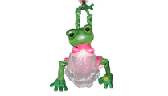 | Громкие вздохи любвеобильных новобрачных заставят покраснеть самых искушённых! Срабатывая от нажатия на кнопку, или с помощью датчика движения, лягушки ритмично двигаются вверх и вниз! Батарейки формата АА 3 шт | Язык исполнения | Звук | 150.00 |  | 0
 |  |  |  | Размер (Д*Ш*В): | 20*20*25
 |  |  |  | Кол-во в упаковке: | 6
9847 | Палка Выручалка |  | Вам необходимо взять палочку в руки, и слегка стукнуть по твердой поверхности. В этот момент Палка - Выручалка произнесет одну из 8 фраз. Изделие работает от 3 батареек AG13. Фразы:1. Сто-ой, покажи права! 2. Дыхни в трубку! 3. Если стрелка топлива на нуле, это к мелким расходам. И т.д. | Язык исполнения | Звук | 150.00 |  | 0
 |  |  |  | Размер (Д*Ш*В): | 9*47*9
 |  |  |  | Кол-во в упаковке: | 32
34010 | Светлячок Огонек голубой | 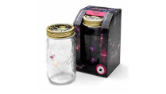 | Крохотный светлячок наполнит комнату ярким светом, когда начнёт летать внутри баночки. Для этого надо просто включить изделие, нажав на кнопку и/или прикоснуться к крышке банки. Во время полёта он будет ударяться о стеклянные стенки банки с характерным звуком, как настоящий светлячок. Изделие работает от 3 батареек ААА. | Язык исполнения | Звук | 320.00 |  | 0
 |  |  |  | Размер (Д*Ш*В): | 12*12*20
 |  |  |  | Кол-во в упаковке: | 6
42711 | Светлячок Огонек желтый |  | Крохотный светлячок наполнит комнату ярким светом, когда начнёт летать внутри баночки. Для этого надо просто включить изделие, нажав на кнопку и/или прикоснуться к крышке банки. Во время полёта он будет ударяться о стеклянные стенки банки с характерным звуком, как настоящий светлячок. Изделие работает от 3 батареек ААА. | Язык исполнения | Звук | 320.00 |  | 0
 |  |  |  | Размер (Д*Ш*В): | 12*12*20
 |  |  |  | Кол-во в упаковке: | 6
ПАТРИОТИЧЕСКАЯ КОЛЛЕКЦИЯ
SDR-042C | Мишка Кабальеро | 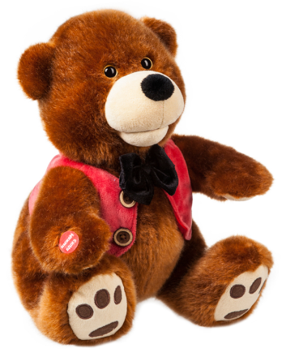 | Галантный и обаятельный «Мишка Кабальеро» – опытный покоритель женских сердец! Он выполнен в стиле традиционных мишек-тедди и одет в стильную вельветовую жилетку, дополненную галстуком-бабочкой. Проникновенным голосом «Мишка Кабальеро» исполняет лирическую композицию бессмертную песню «Bésame Mucho», двигаясь в такт музыке. | Язык исполнения | РУС. | 999.00 |  | 0

 |  |  |  | Размер (Д*Ш*В): | 23*25*29

 |  |  |  | Кол-во в упаковке: | 12

 | Мишка Патриот |  | Импозантный «Мишка Патриот» в свитере с надписью «Я люблю Россию» и в эффектной шапке-ушанке, гарантировано понравится всем, кто с юмором относится к современной международной политике. Вы только посмотрите, как этот красавец медведь исполняет популярнейший хит группы ЛЮБЭ «Не валяй дурака, Америка»! | Язык исполнения | РУС. | 999.00 |  | 0

 |  |  |  | Размер (Д*Ш*В): | 20*19*30

 |  |  |  | Кол-во в упаковке: | 12

SDR-161004 | Мишка Добрыня |  | «Мишка Добрыня» очень любит Россию и выражает свои патриотические чувства в популярной песне «Вперед, Россия», которую он исполняет голосом Олега Газманова. Посмотрите видео и убедитесь в том, что «Мишка Добрыня» - это отличный подарок друзьям, родственникам, коллегам или партнерам, любящим нашу Родину! | Язык исполнения | РУС. | 999.00 |  | 0

 |  |  |  | Размер (Д*Ш*В): | 20*29*30

 |  |  |  | Кол-во в упаковке: | 12

SDR-042-1 | Мишка Романтик | 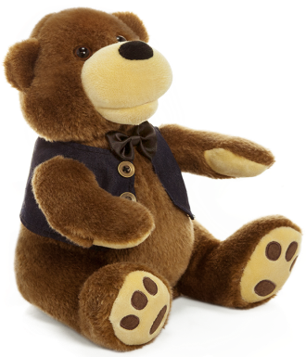 | Обаятельный мишка, одетый в темную жилетку и галстук-бабочку, исполняет замечательную песню «А у нас во дворе» голосом самого Иосифа Давыдовича Кобзона. Великий метр лично участвовал в разработке этого образа и регулярно заказывает таких мишек в качестве своего фирменного сувенира! Это превосходный подарок для всех поклонников творчества Иосифа Давыдовича и просто любителей хорошей эстрадной песни. | Кол-во в упаковке: | 12 | 960.00 |  | 0
JCH-1330 | Заяц Спецназ | 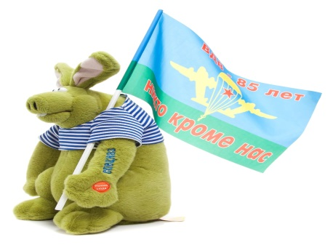 | «Заяц Спецназ» это игрушка со смыслом. Все знают что заяц трусишка, но мы сделали зайца богатыря, который и Льву по морде может надавать. Он одет в тельняшку, на левой руке вышивка (наколка) СПЕЦНАЗ. В могучих руках он держит флаг ВДВ. Исполняет наш Заяц боевую песню «СПЕЦНАЗ» в исполнении нашего замечательного певца Александра Буйнова. | Язык исполнения | Русский | 999.00 |  | 0
 |  |  |  | Размер (Д*Ш*В): | 19*23*35
 |  |  |  | Кол-во в упаковке:
СИМВОЛ ГОДА 2018
JCH1307 | Тенор Запевалкин |  | «Тенор Запевалкин» исполняет фрагмент известнейшей арии Фигаро из оперы Моцарта «Свадьба Фигаро». Во время исполнения арии Запевалкин синхронно словам песни открывает рот и покачивается в левую и правую стороны. Батарейки формата АА 3 шт. | Язык исполнения | ИТАЛЬЯН. | 900.00 |  | 0
 |  |  |  | Размер (Д*Ш*В): | 16*13*29
 |  |  |  | Кол-во в упаковке: | 8
YCEV-0214 | НОВЫЙ ДИЗАЙН Ласковый щенок | 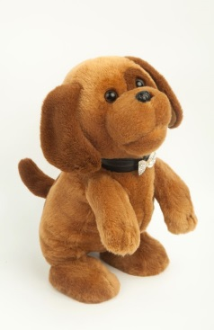 | «Ласковый щенок» это умилительная маленькая собачка –щенок, он двигается на задних лапках и танцует под замечательную детскую песенку «Маленький щенок». | Язык исполнения | РУС. | 890.00 |  | 0

 |  |  |  | Размер (В*Ш): | 15*15*25
 |  |  |  | Кол-во в упаковке: | 15

XY-0215A | Ласковый щенок белый | 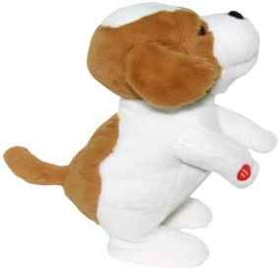 | «Ласковый щенок» это умилительная маленькая собачка –щенок, он двигается на задних лапках и танцует под замечательную детскую песенку «Маленький щенок». | Кол-во в упаковке: | 15 | 890.00 |  | 0
SDR-161009 | Любимчик Букет Закончился |  | Белоснежный стильный красавец «Любимчик Букет» в ярко-красном пиджаке – прекрасный подарок для ценителей романтических встреч. «Любимчик Букет» пританцовывая под музыку, исполняет душевную песню «Метель», в исполнении популярного певца Александра Буйнова. «Любимчик Букет» будет замечательным подарком для людей всех возрастов. | Язык исполнения | Русский | 925 |  | 0
 |  |  |  | Размер (В*Ш): | 30*27*21
 |  |  |  | Кол-во в упаковке:
SDM-170319 | Красавец Трезор |  | «Красавец Трезор», исполняет популярную, романтическую песню Игоря Саруханова «Желаю тебе из 1 000 звезд». Душевная песня, душевная собачка, что еще нужно для приятного, незабываемого подарка? Любая женщина будет рада, если ей преподнесут, такого любимца. | Язык исполнения | Русский | 960 |  | 0
 |  |  |  | Размер (В*Ш): | 29*30*27
 |  |  |  | Кол-во в упаковке:
SDM-170216 | Лопоухий Кавалер | 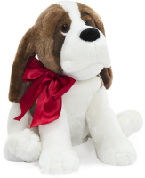 | Этот романтичный пес с проникновенным взглядом и шикарным красным бантом способен растопить любое сердце! Он исполняет лиричную композицию В.А. Быкова «Любимая моя», покачиваясь в такт мелодии и открывая рот синхронно словам песни. «Лопоухий Кавалер» - замечательный способ выразить свои чувства любимой женщине! | Язык исполнения | Русский | 960 |  | 0
 |  |  |  | Размер (В*Ш): | 29*30*27
 |  |  |  | Кол-во в упаковке:
SDR-170315 | Длинноухий Бим |  | «Длинноухий Бим», обладает трогательным взглядом и душевным голосом. Он поет замечательную песню «Привет» в исполнении вокального ансамбля «Секрет». У этой собачки есть привлекательный аксессуар – фоторамка, куда можно вставить свою любимую фотографию. «Длинноухий Бим» будет замечательным подарком для покупателей всех возрастов! | Язык исполнения | Русский | 965 |  | 0
 |  |  |  | Размер (В*Ш): | 29*26*26
 |  |  |  | Кол-во в упаковке:
SDM-170104 | Собачка Дружок | 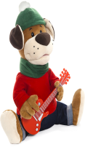 | «Собачка Дружок», трогательно исполняет незабываемую, известную всем россиянам, песню «Если у Вас нету тети» из фильма - бестселлера «Ирония судьбы или с легким паром». Этот подарок подойдет всем и всегда! Любой праздник и юбилей может быть украшен этой замечательной игрушкой. Уже сейчас заказы на эту игрушку стремительно растут с каждым днем. Успейте заказать и порадовать своих покупателей таким чудесным сюрпризом! | Язык исполнения | Русский | 1,000 |  | 0
 |  |  |  | Размер (В*Ш): | 32*19*30
 |  |  |  | Кол-во в упаковке:
SDM-170105 | Настоящий Друг | 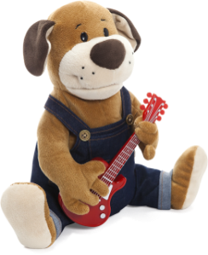 | Трогательное исполнение песни «Ты да я, да мы с тобой» симпатичной собачкой «Настоящий Друг», покорит сердце каждого человека. Отличный звук и качественное исполнение игрушки, делают «Настоящего Друга» отличным сюрпризом для любого покупателя, особенно будут впечатлены все кто любят собак. Это подарок для всех возрастов, для мужчин и женщин, для всех кто ценит настоящую дружбу. | Язык исполнения | Русский | 1,000 |  | 0
 |  |  |  | Размер (В*Ш): | 29*19*30
 |  |  |  | Кол-во в упаковке:
SDR-161001 | Малыш Добрик | 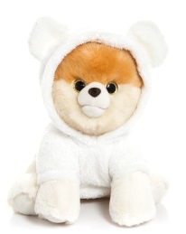 | Очаровательный щенок шпица «Малыш Добрик» в уютном халатике с ушками не оставит равнодушным абсолютно никого! Его так и хочется обнять и приласкать. Он исполняет детскую песенку «Облака – белогривые лошадки», так любимую многими поколениями детей и взрослых, при этом радостно виляя хвостиком, как настоящий песик! | Язык исполнения | РУС. | 880 |  | 0

 |  |  |  | Размер (Д*Ш*В): | 26*25*26

 |  |  |  | Кол-во в упаковке: | 12

93100R | Малыш Добрик |  | "Собачка Ловелас" – романтический ухажер!Он исполняет песню и одновременно двигается в такт музыке и открывает рот синхронно песне! Песня-то какая задушевная - "Никто тебя не любит так, как я!". Изделия работает от 3 батареек AА. | Язык исполнения | РУС. | 925 |  | 0

 |  |  |  | Размер (Д*Ш*В): | 26*25*26

 |  |  |  | Кол-во в упаковке: | 12

 |  | Музыкальные аннимированные игрушки
SDM-1550 | Слоненок Фантик закончился!!! | 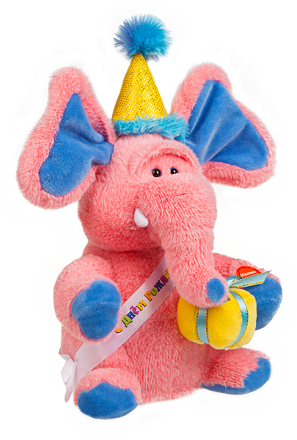 | Что может быть лучше праздничного поздравления от симпатичного розового слоника? Наш обаятельный «Слоненок Фантик» от всей души поздравит с Днем Рождения веселой песенкой, при этом радостно помахивая ушами в такт! Вы только посмотрите, сколько радости и хорошего настроения несет этот забавный малыш! | Язык исполнения | РУС. | 900.00 |  | 0

 |  |  |  | Размер (Д*Ш*В): | 17*21*26

 |  |  |  | Кол-во в упаковке: | 12

 | Курочка Ряба закончилась!!! | 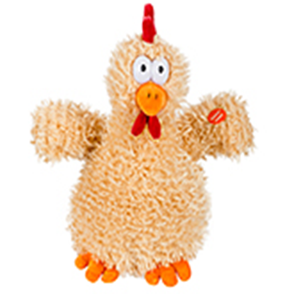 | Эта забавная курочка взволнованно пританцовывает под всем знакомую веселую мелодию «Танец маленьких утят». При этом она машет крыльями, качает головой и кружится в разные стороны. Такой подарок повеселит и маленьких, и больших любителей этого зажигательного танца! | Язык исполнения | РУС. | 732.00 |  | 0

 |  |  |  | Размер (В*Ш): | 30*10*20

 |  |  |  | Кол-во в упаковке:

SDR-160405 | Петух Чико закончился!!! | 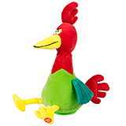 | Оригинальный и яркий петух исполняет популярнейшую танцевальную песню про цыпленка на итальянском языке, пританцовывая из стороны в сторону. При этом он забавно машет крыльями и потряхивает своим роскошным красным хохолком. | Язык исполнения | РУС. | 834.00 |  | 0

 |  |  |  | Размер (В*Ш): | 15*15*28

 |  |  |  | Кол-во в упаковке:

SDR-160402 | Петушок Кукареку закончился!!! | 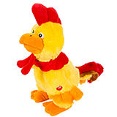 | Этот статный и яркий петух любит покрасоваться на публику и он действительно знает, как произвести впечатление! «Петушок Кукарека» задорно кудахчет и кукарекает под модную танцевальную мелодию. При этом он синхронно открывает клюв, ритмично поворачивается вокруг своей оси и забавно шевелит своим роскошным хвостом. «Кукарека» гарантированно станет звездой любой вечеринки! | Язык исполнения | РУС. | 1104.00 |  | 0

 |  |  |  | Размер (В*Ш): | 15*15*28

 |  |  |  | Кол-во в упаковке:

SDR-160409 | Петух Танцор | 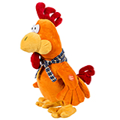 | Этот петух со стильной банданой на шее был рожден для дискотек и клубных вечеринок! Он голосисто кукарекает под модную танцевальную композицию и пританцовывает в такт музыке, размахивая крыльями и переступая с ноги на ногу. Отличный сувенир для молодежи, которая не представляет себе выходных без тусовок в самых модных заведениях города. | Язык исполнения | РУС. | 872.00 |  | 0

 |  |  |  | Размер (В*Ш): | 15*15*28

 |  |  |  | Кол-во в упаковке:

JCH1209 | Акула Фигаро |  | Акула исполняет фрагмент арии Фигаро из оперы Моцарта «Свадьба Фигаро». Во время пения Акула в такт словам открывает рот, поворачивает в левую и правую стороны и дергает хвостом.Батарейки формата АА 3 шт. | Язык исполнения | ИТАЛЬЯН. | 450.00 |  | 0
 |  |  |  | Размер (Д*Ш*В): | 38*20*30
 |  |  |  | Кол-во в упаковке: | 6
YJK6403 | Влюбленный Питончик ЗАКОНЧИЛСЯ | 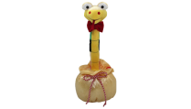 | Влюблённый Питончик - это змейка в золотом мешочке с красивой бабочкой. Он исполняет популярную песню «Влечение» от известной группы «Жуки». Батарейки формата АА 3 шт. | Язык исполнения | РУС | 300.00 |  | 0
 |  |  |  | Размер (Д*Ш*В): | 14*14*37
 |  |  |  | Кол-во в упаковке: | 9
РА97461 | Душевный Поросенок | 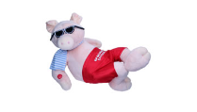 | Этот розовый стиляга исполняет песню шансонье Йосича (Лобаров Ю.И.) "Только ты меня не тронь!». Во время исполнения песни, он двигает лапкой, а его рот открывается синхронно словам в тексте песни. Изделие работает от 3 батареек АА. | Язык исполнения | РУС | 550.00 |  | 0
 |  |  |  | Размер (Д*Ш*В): | 25*35*23
 |  |  |  | Кол-во в упаковке: | 6
SDR-036 | Йети | 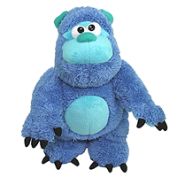 | Йети – это снежный человек, он исполняет, синхронно словам открывая рот, веселую песню «Я Йети», голосом известного джазового музыканта Павла Аракеляна. Во время исполнения Йети танцует - покачиваясь то в левую, то в правую сторону и очень энергично двигает лапами. Йети станет отличным подарком и взрослым и детям, а особенно любителям джазовой музыки. | Язык исполнения | Звук РУС | 550.00 |  | 0
 |  |  |  | Размер (Д*Ш*В): | 20*28*31
 |  |  |  | Кол-во в упаковке: | 8
YCEV-0210 | Киса Бусинка | 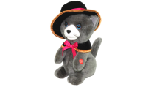 | Киса Бусинка исполняет лирическую песню «Почему ты не пришел», в исполнении популярного ансамбля "Чё те надо". Батарейки формата АА 3 шт. | Язык исполнения | РУС | 550.00 |  | 0
 |  |  |  | Размер (Д*Ш*В): | 17*13*30
 |  |  |  | Кол-во в упаковке: | 8
YCEV-0150B | Конь Ковбой | 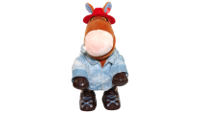 | Он исполняет веселый хит группы Ленинград в исполнении самого "Шнура" - "Я твой ковбой". При исполнении песни "Конь Ковбой" двигается в такт музыке и открывает рот синхронно словам песни. Батарейки формата АА 3 шт. | Язык исполнения | РУС | 500.00 |  | 0
 |  |  |  | Размер (Д*Ш*В): | 17*13*30
 |  |  |  | Кол-во в упаковке: | 8
JCH1221 | Медвежонок Водила законился!!! | 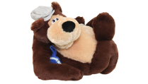 | «Медведь исполняет замечательную песню про водителей «Автолюбитель» в исполнении группы «Жуки». «Медведь Водила» синхронно словам песни открывает рот и смешно шевелит задней лапкой, он станет отличным подарком для всех автолюбителей. Батарейки формата АА 3 шт. | Язык исполнения | РУС | 250.00 |  | 0
 |  |  |  | Размер (Д*Ш*В): | 25*29*24
 |  |  |  | Кол-во в упаковке: | 6
YJK6301 | Медвежонок пианист законился!!! | 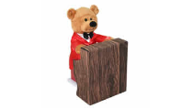 | Представляем Вашему вниманию замечательного медведя, который исполняет знаменитую песню «Давай пожмём друг другу руки». Во время исполнения песни мишка задорно покачивается в разные стороны и ударяет лапками по клавишам, играя на пианино. Изделие работает от 3 батареек АА. | Язык исполнения | РУС | 250.00 |  | 0
 |  |  |  | Размер (Д*Ш*В): | 22*14*30
 |  |  |  | Кол-во в упаковке: | 6
20027 | Мишка Красавчик закончился!!! | 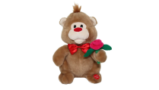 | Этот очаровательная обезьянка споёт для Вас красивую песню «Старый клён» из известного фильма «Девчата». Во время исполнения обезьянка покачивается в разные стороны и открывает рот синхронно словам в тексте песни и двигает лапкой, в которой держит розу. Игрушка работает от 3 батареек ААА. | Язык исполнения | РУС | 250.00 |  | 0
 |  |  |  | Размер (Д*Ш*В): | 10*10*12
 |  |  |  | Кол-во в упаковке: | 12
JCH1218 | Пингвин Северок закончился!!! | 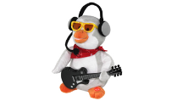 | Он держит гитару, на которой играет знаменитую песню «Серенада» группы «Божья коровка». Так же во время исполнения он синхронно словам песни открывает рот и покачивается в правую и левую сторону.Игрушка работает от 3 батареек формата АА. | Язык исполнения | РУС | 850.00 |  | 0
 |  |  |  | Размер (Д*Ш*В): | 18*24*25
 |  |  |  | Кол-во в упаковке: | 9
YJK6160 | Топтыгин-60см законился!!! |  | Предлагаем Вашему вниманию большого медведя Топтыгина. Этот элегантный мишка исполняет не стареющие, красивые песни "Что так сердце растревожено" и "Вдоль по улице метелица метёт" в исполнении замечательного певца Рената Ибрагимова. Во время исполнения песни "ТОПТЫГИН" плавно раскачивается и поворачивает голову, то в правую, то в левую сторону, при этом синхронно словам песни открывает рот. Батарейки формата АА 4 шт | Язык исполнения | РУС | 999.00 |  | 0
 |  |  |  | Размер (Д*Ш*В): | 34*39*60
 |  |  |  | Кол-во в упаковке: | 2
YCEV-0220 | Барашек Ромашкин | 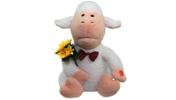 | Барашек Травкин, это барашек с бабочкой на шее и с букетом подсолнухов, исполнит песню «Барашек из ящика» из мюзикла «Маленький принц». Во время исполнения он покачивается из стороны в сторону и открывает рот синхронно словам песни. Батарейки формата АА 3 шт. | Язык исполнения | РУС | 250.00 |  | 0
 |  |  |  | Размер (Д*Ш*В): | 16*13*29
 |  |  |  | Кол-во в упаковке: | 8
YCEV-0218 | Барашек Хохотун закончился!!! | 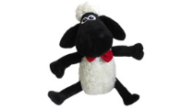 | Как только вы проведете рукой вблизи сенсора этого барашка, который у него находиться на груди. Он начнет размахивать ногами и хохотать. Батарейки формата ААА 3 шт. | Кол-во в упаковке: | 8 | 99.00 |  | 0
SDR-030 | Барашек Шашлычок (коричневый) |  | Барашек Шашлычок исполняет задорную песню «Баран, баран, баран», в исполнении группы «Успешная группа». Во время исполнения барашек покачивается в левую и правую сторону и шевелит ножками, а также синхронно словам песни открывает рот. Батарейки формата АА 3 шт. | Размер (Д*Ш*В): | РУС | 250.00 |  | 0
 |  |  |  | Кол-во в упаковке: | 16*13*29
 |  |  |  | Кол-во в упаковке:
SDR006 | Бегемот Мотя закончился!!! |  | «Бегемот Мотя» исполняет не стареющую, красивую песню «Вдоль по улице метелица метёт» в исполнении замечательного певца Рената Ибрагимова. Батарейки формата АА 3 шт. | Язык исполнения | РУС | 1000.00 |  | 0
 |  |  |  | Размер (Д*Ш*В): | 21*23*31
 |  |  |  | Кол-во в упаковке: | 8
JCH14001 | Влюблённый жираф ЗАКОНЧИЛСЯ |  | «Влюбленный жираф» - это жираф с синим платком на шее, в стильных очках с желтой гитарой. Исполняет бессмертный хит - «Песенка ни про что, или что случилось в Африке» легендарного певца Владимира Высоцкого. Батарейки формата АА 3 шт. | Язык исполнения | РУС | 1000.00 |  | 0
 |  |  |  | Размер (Д*Ш*В): | 18*14*31
 |  |  |  | Кол-во в упаковке: | 6
YCEV-0213 | Джигит |  | «Джигит» - это черноглазый красавец одетый в папаху и синюю черкеску, он танцует зажигательный прекрасный танец «Лезгинка», произнося приятные фразы для любимой девушки. Батарейки формата АА 3 шт. | Язык исполнения | Звук | 750.00 |  | 0
 |  |  |  | Размер (Д*Ш*В): | 16*13*29
 |  |  |  | Кол-во в упаковке: | 8
JCH1309 | Конь Ковбой Гитарист закончился!!! |  | Он исполняет веселый хит группы Ленинград в исполнении самого "Шнура" - "Я твой ковбой". При исполнении песни "Конь Ковбой" двигается в такт музыке и открывает рот синхронно словам песни. Батарейки формата АА 3 шт. | Язык исполнения | РУС | 250.00 |  | 0
 |  |  |  | Размер (Д*Ш*В): | 26*15*27
 |  |  |  | Кол-во в упаковке: | 6
YJK6306 | Кот и Мышка |  | Споют Вам весёлую песенку «Вкусный сыр» по мотивам всем известной песни . Кот держит в лапках красную подарочную коробку, из которой периодически появляется мышка с кусочком сыра. Кот покачиваясь влево и вправо исполняет основную часть песни, а мышонок появляясь из коробки подпевает ему в припевах. Изделие работает от 3 батареек АА. Размер игрушки: высота 27 см. | Язык исполнения | РУС | 750.00 |  | 0
 |  |  |  | Размер (Д*Ш*В): | 23*29*30
 |  |  |  | Кол-во в упаковке: | 6
93232 | Кот Очаровательные глазки |  | "Кот Очаровательные глазки" для своей возлюбленной исполнит "кошачью" версию замечательной народной песни "Очаровательные глазки". "Кот Очаровательные глазки" в такт песне раскачивается в разные стороны и синхронно словам открывает свой рот. Изделие работает от 3 батареек АА. | Язык исполнения | РУС | 699.00 |  | 0
 |  |  |  | Размер (Д*Ш*В): | 18*18*30
 |  |  |  | Кол-во в упаковке: | 8
МК1206 | Лев Чубчик закончился!!! |  | Замечательную танцевальную мелодию «Семь сорок» исполнит Лев Чубчик, весело наигрывая её на своей трубе. В такт музыке он будет наклоняться влево и вправо, создавая ощущение настоящей игры. Батарейки формата АА 3 шт. | Язык исполнения | Звук | 600.00 |  | 0
 |  |  |  | Размер (Д*Ш*В): | 30*25*30
 |  |  |  | Кол-во в упаковке: | 9
МК1228 | Львиное Сердце законился!!! |  | Этот очаровательный лев исполнит не стареющий хит «Крутится, вертится шар голубой». Во время исполнения, он в такт музыке будет крутить головой и синхронно словам песни открывать рот. Изделие работает от 3 батареек АА. | Язык исполнения | РУС | 600.00 |  | 0
 |  |  |  | Размер (Д*Ш*В): | 18*20*28
 |  |  |  | Кол-во в упаковке: | 8
22103 | Мартовский Кот закончился!!! |  | Мартовский Кот исполняет популярную песню «Хочется» в исполнение группы «Жуки». Во время пения кот синхронно словам песни открывает рот и двигается влево и вправо в такт музыке. Игрушка работает от 3 батареек формата АА. | Язык исполнения | РУС | 699.00 |  | 0
 |  |  |  | Размер (Д*Ш*В): | 20*25*30
 |  |  |  | Кол-во в упаковке: | 10
SDR-060 | Медвежонок Августин |  | Этот потрясающий белоснежный мишка в черной шляпке исполнит для вас известную авторскую песню «А в таверне тихо плачет скрипка». Автор песни Иван Кучин. | Язык исполнения | РУС | 550.00 |  | 0
 |  |  |  | Размер (Д*Ш*В): | 16*13*29
 |  |  |  | Кол-во в упаковке: | 8
SDR-041-1 | Мишка бабник |  | «Мишка Бабник» – это симпатичный медвежонок, в стильной розовой кепке с напечатанными именами девушек «Валя», «Маша», «Аня», «Ксюня», «Полина», «Катя», на мишке одета фирменная футболка с надписью, «ДЮНА ВИТЕК», согласованной лично руководителем группы «Дюна» Виктором Рыбиным. Все эти романтичные аксессуары дополняются замечательным хитом группы «Дюна» - «Борька бабник». | Язык исполнения | РУС | 750.00 |  | 0
 |  |  |  | Размер (Д*Ш*В): | 16*13*29
 |  |  |  | Кол-во в упаковке: | 9
93231 | Нежный Моржик закончился!!! |  | Романтичная песня "Сиреневый туман" в исполнении Моржика будет достойным подарком для второй половинки на любой праздник. Во время исполнения Моржик двигает телом, открывает рот в такт музыки. Изделие работает от 3 батареек АА | Язык исполнения | РУС | 750.00 |  | 0
 |  |  |  | Размер (Д*Ш*В): | 16*16*25
 |  |  |  | Кол-во в упаковке: | 8
JCH1212 | Перчик Гринго закончился!!! |  | Перчёнок Гринго – исполняет задорную песню «Кукарача».Во время исполнения он стучит маракасами, открывает рот синхронно словам песни и покачивается влево и вправо в такт музыке. Игрушка работает от 3 батареек формата АА. | Язык исполнения | РУС | 900.00 |  | 0
 |  |  |  | Размер (Д*Ш*В): | 21*25*37
 |  |  |  | Кол-во в упаковке: | 9
63868 | Утенок - мореход закончился!!! |  | Незаслуженно забытую многими людьми народную песню "А когда на море качка", напомнит Вам и споёт Утёнок Мореход.При нажатии на кнопку, расположенную на его крылышке, он начинает петь, открывая клюв и двигаться в разные стороны. Батарейки формата АА 3шт. | Язык исполнения | РУС | 800.00 |  | 0
 |  |  |  | Размер (Д*Ш*В): | 15*17*25
 |  |  |  | Кол-во в упаковке: | 6
14783 | Утенок АС |  | Ещё несколько веков назад утверждали, что у государства есть 2 союзника: армия и флот! Прошло время, и теперь под своё крыло охрану государственной границы взял отважный "Утёнок АС"! Одетый в настоящую лётную форму: кожаную курточку, лётную шапку, очки. С весёлой песней в сердце он принесёт мир и покой в Ваш дом! Он – великолепный защитник Вашего счастья! Оригинальное исполнение легендарной группы "Красная плесень" песни "Летчика Аса" и шикарная анимация повеселят Вас от души! Утёнок в такт открывает рот и двигает головой и телом. При создании этого образа не пострадал ни один утёнок! Батарейки формата АА 3шт. | Язык исполнения | РУС | 850.00 |  | 0
 |  |  |  | Размер (Д*Ш*В): | 20*20*25
 |  |  |  | Кол-во в упаковке: | 8
НАДУВНЫЕ КОСТЮМЫ
CS12009 | Костюм "Деловой мужик" |  | Предлагаем вашему вниманию надувной костюм "Деловой мужик". В сдутом состоянии он не занимает много места и очень удобен в транспортировке. Надуть его можно легко и быстро, благодаря встроенному компрессору. Для этого вставьте батарейки, оденьте костюм, включите изделие, и компрессор будет постоянно вдувать воздух внутрь костюма. Это костюм станет хитом на обычных и костюмированных вечеринках, а также детских праздниках. Батарейки формата АА 4 шт. | Размер (Д*Ш*В): | 10*35*45 | 1100.00 |  | 0

 |  |  |  | Кол-во в упаковке: | 10
CIS011200 | Костюм "Микроб" |  | Предлагаем вашему вниманию надувной костюм "Микроб". В сдутом состоянии он не занимает много места и очень удобен в транспортировке. Надуть его можно легко и быстро, благодаря встроенному компрессору. Батарейки формата АА 4 шт. | Размер (Д*Ш*В): | 10*35*45 | 1100.00 |  | 0

 |  |  |  | Кол-во в упаковке: | 10
CIA080200 | Костюм "Наездник на страусе" |  | Предлагаем вашему вниманию надувной костюм "Наездник на страусе". В сдутом состоянии он не занимает много места и очень удобен в транспортировке. Надуть его можно легко и быстро, благодаря встроенному компрессору. Батарейки формата АА 4 шт. | Размер (Д*Ш*В): | 10*35*45 | 1100.00 |  | 0
...

